Pinout LAB1
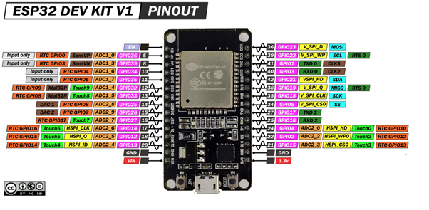
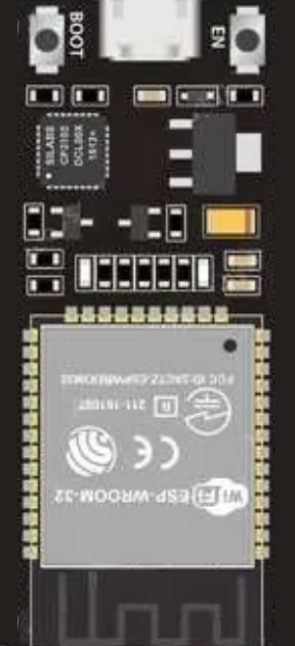
 |  |  |  |  | EN |  | D23 | VMOSI
Entradas |  | Digitales |  |  | VP / D36 |  | D22 | D2
 | HMOSI | GPIO13 |  |  | VN / D39 |  | TX | D3
 | HMISO | GPIO12 |  |  | D34 |  | RX | D4
 | HSCK | GPIO14 |  |  | D35 |  | D21 | D5
 | HCS | GPIO15 |  | RST | D32 |  | D19 | HMISO
 | VMOSI | GPIO23 |  | CS | D33 |  | D18 | VSCK
 | VMISO | GPIO19 |  | RS | D25 |  | D5 | VCS
 | VSCK | GPIO18 |  | WR | D26 |  | TX2 / D17 | D6
 | VCS | GPIO5 |  | RD | D27 |  | RX2 / D16 | D7
 |  |  |  | HSCK | D14 |  | D4 | D0
 |  |  |  | HMISO | D12 |  | D2 | D1
 |  |  |  | HMOSI | D13 |  | D15 | HCS
Salidas |  | Digitales |  |  | GND |  | GND
 | RST | GPIO32 |  |  | VIN |  | 3V3
 | CS | GPIO33
 | RS | GPIO25
 | WR | GPIO26
 | RD | GPIO27
 | D2 | GPIO22
 | D3 | GPIO1
 | D4 | GPIO3
 | D5 | GPIO21
 | D6 | GPIO17
 | D7 | GPIO16
 | D0 | GPIO4
 | D1 | GPIO2

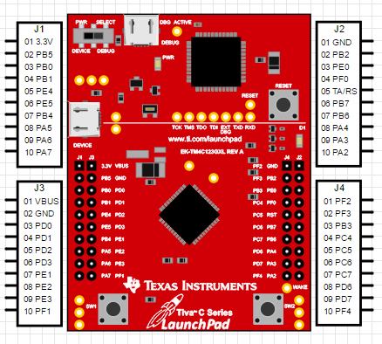
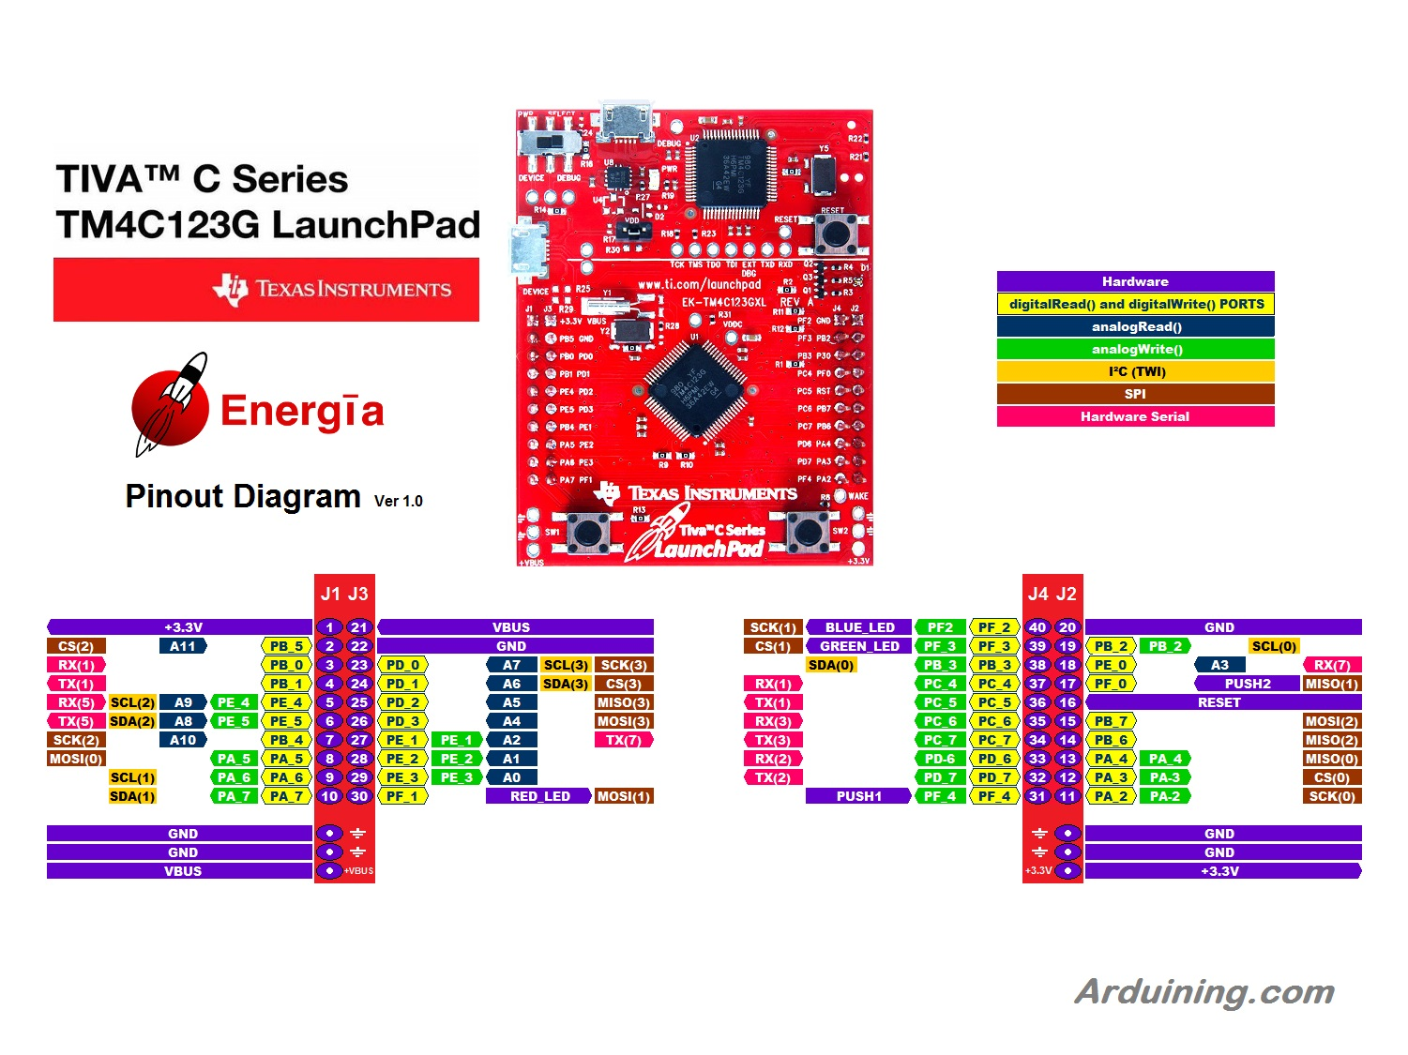

 | ENTRADAS | PINES
 | Echo | PD_2
 | B1 | PF_0
 | B2 | PF_4

 | SALIDAS | PINES | J1 | J2 | J1 | J2 |  |  | J3 | J4 | J3 | J4
 | Trigger | PE_4 |  |  | 3.3V | VBUS |  |  | PF2 | GND | BUZZER
 | BUZZER | PF_2 |  |  | PB5 | GND |  |  | PF3 | PB2
 |  |  |  |  | PB0 | PD0 |  |  | PB3 | PJ0
 |  |  |  |  | PB1 | PD1 |  |  | PC4 | PF0
 |  |  | Trigger | Echo | PE4 | PD2 |  |  | PC5 | RST
 |  |  |  |  | PE5 | PD3 |  |  | PC6 | PB7
 |  |  |  |  | PB4 | PE1 |  |  | PC7 | PB6
 |  |  |  |  | PA5 | PE2 |  |  | PD5 | PA4
 |  |  |  |  | PA6 | PE3 |  |  | PD7 | PA3
 |  |  |  |  | PA7 | PF1 |  |  | PF4 | PA2

